LEGENDA
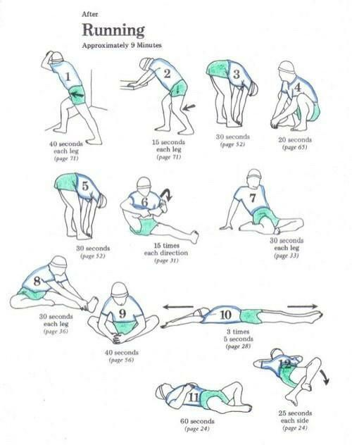
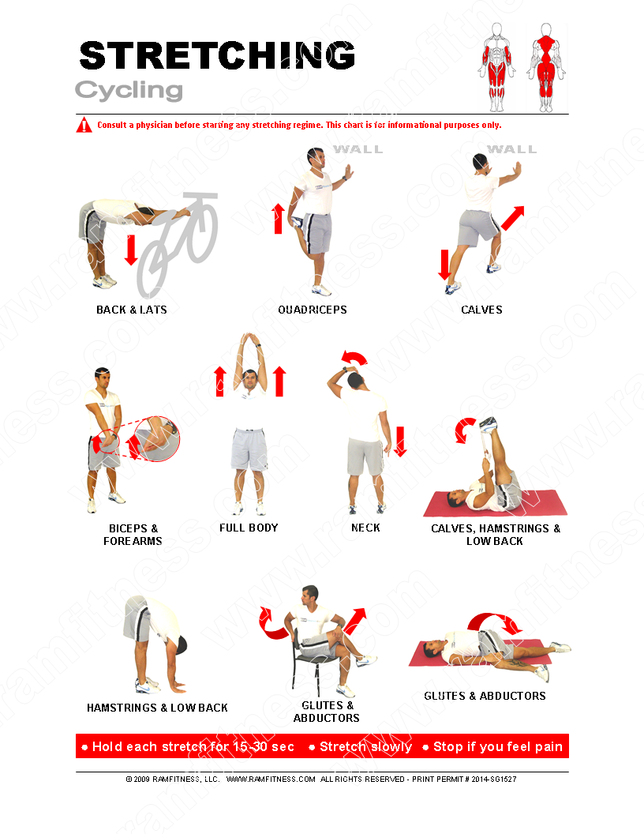
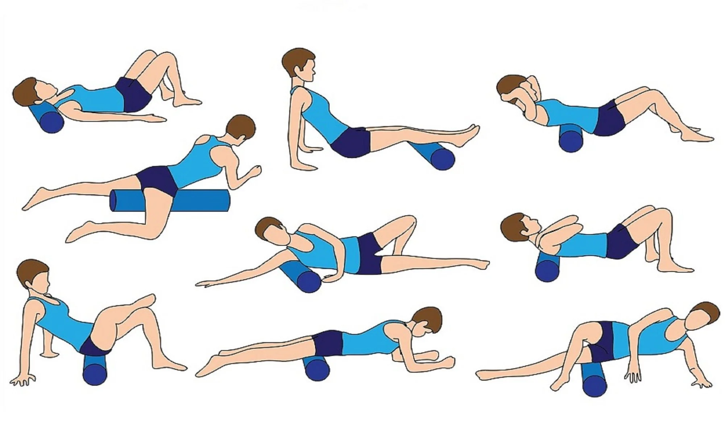
◄ ZPĚT NA HLAVNÍ MENU
LEGENDA
*Po silovém tréninku => foam roller / Po vytrvalostním tréninku => statický stretching
Vychladnutí / zklidnění
● snižuje úroveň adrenalinu v krvi | ● trvá cca 5 min
● normalizuje svalové napětí | ● liší se podle právě ukončeného druhu fyzické aktivity
● pomáhá odbourat v těle škodliviny (laktát) | ● v každé pozici setrvat alespoň 30 s

